Biyokimya
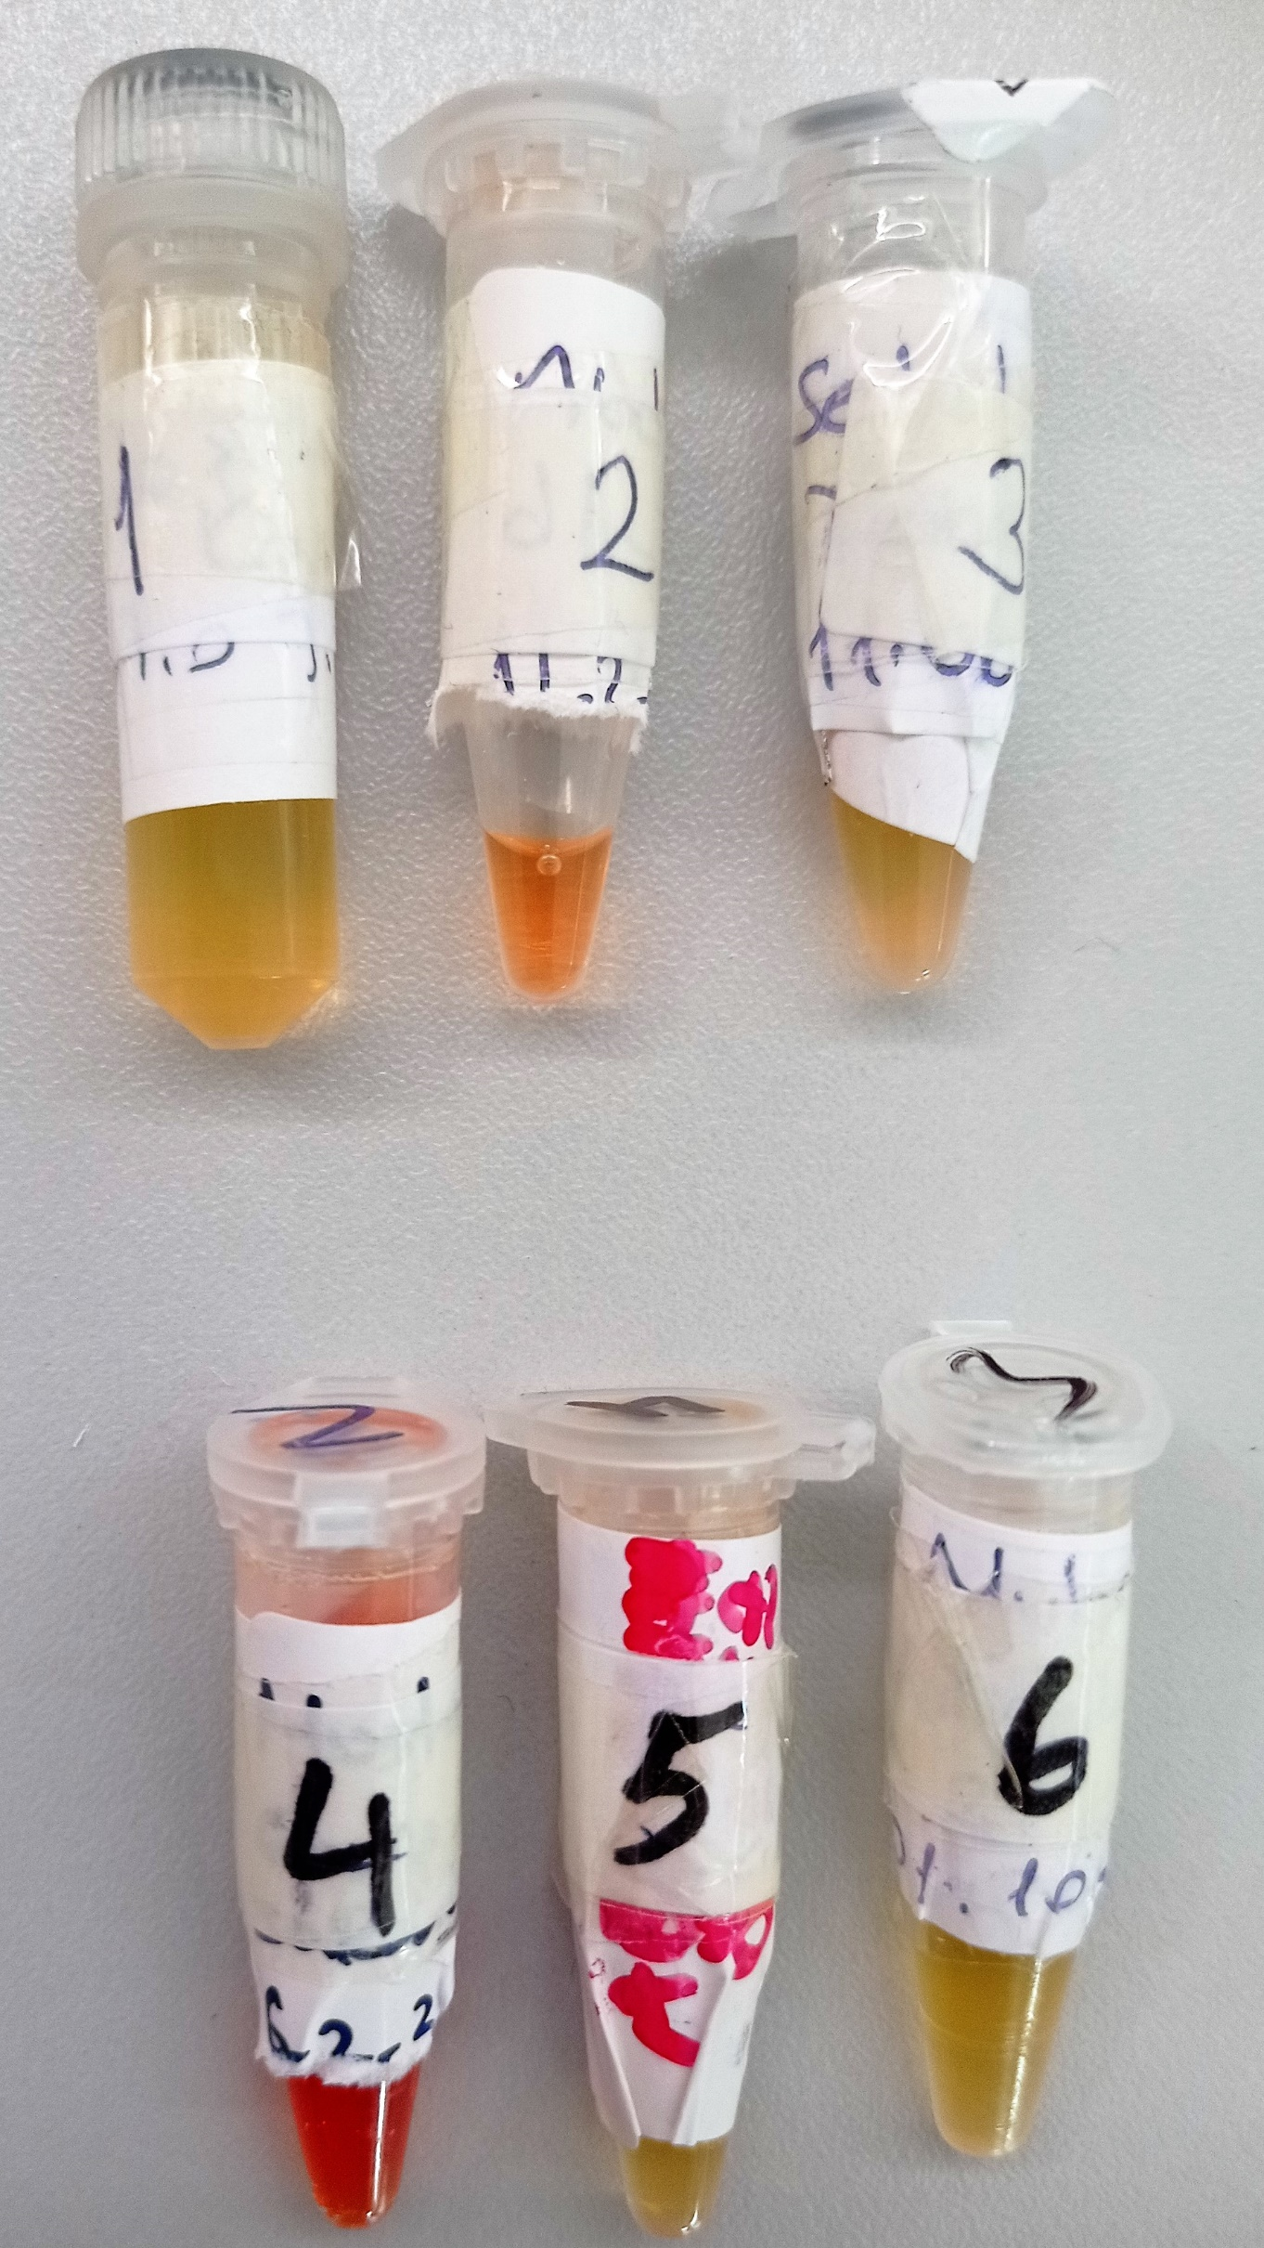
Numune Adı | TAS(mmol/L) | MDA (mmol/L) | NOT
1 |  | 0.582 |  | Kullanılan cihaz: Mindray marka BS300 model tam otomatik biyokimya cihazı
2 |  | 0.295 | hemolizli | TAS: Total Antıoxidant Status
3 |  | 0.76 |  | MDA: Malondialdehit
4 | 1.53 |  | yüksek hemolizli
5 | 1.48
6 | 1.4

